Лист1
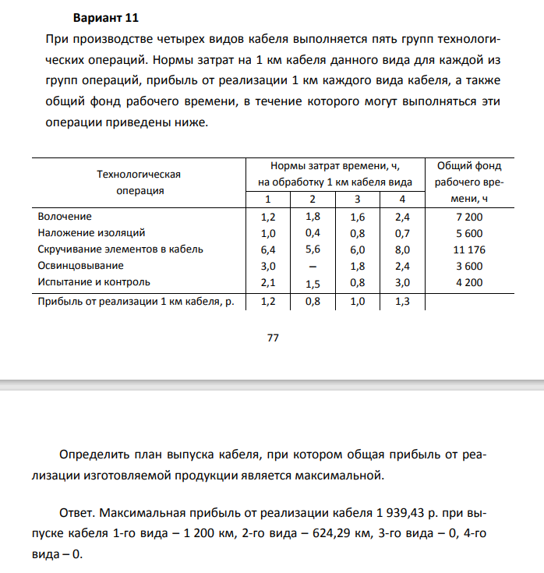

Технологичесая операция |  |  | Нормы затрат времени |  |  |  | Общий фонд рабочего времени, ч
 |  |  | 1 | 2 | 3 | 4
Волочение |  |  | 1.2 | 1.8 | 1.6 | 2.4 | 7200
Наложение изоляций |  |  | 1 | 0.4 | 0.8 | 0.7 | 5600
Скручивание элементов в кабель |  |  | 6.4 | 5.6 | 6 | 8 | 11176
Освинцовывыние |  |  | 3 |  | 1.8 | 2.4 | 3600
Испытание и контроль |  |  | 2.1 | 1.5 | 0.8 | 3 | 4200
Прибыль |  |  | 1.2 | 0.8 | 1 | 1.3

 | 1 каб | 2 каб | 3 каб | 4 каб | F
 | 1200 | 624.28571429 | 0 | 0 | 1939.43

 | 1.2 | 0.8 | 1 | 1.3

 | 1.2 | 1.8 | 1.6 | 2.4 | <= | 7200 | 2563.71
 | 1 | 0.4 | 0.8 | 0.7 | <= | 5600 | 1449.71
 | 6.4 | 5.6 | 6 | 8 | <= | 11176 | 11176.00
 | 3 | 0 | 1.8 | 2.4 | <= | 3600 | 3600.00
 | 2.1 | 1.5 | 0.8 | 3 | <= | 4200 | 3456.43

